Sheet1
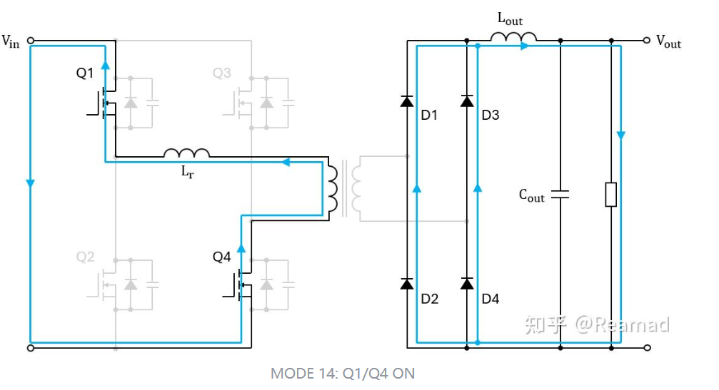
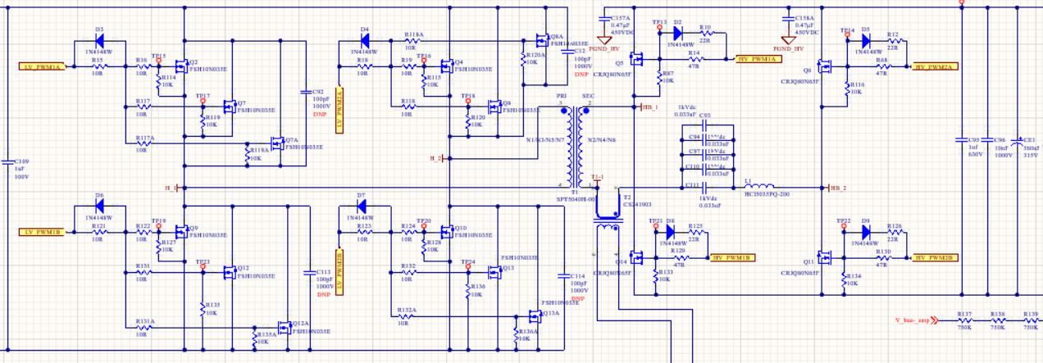
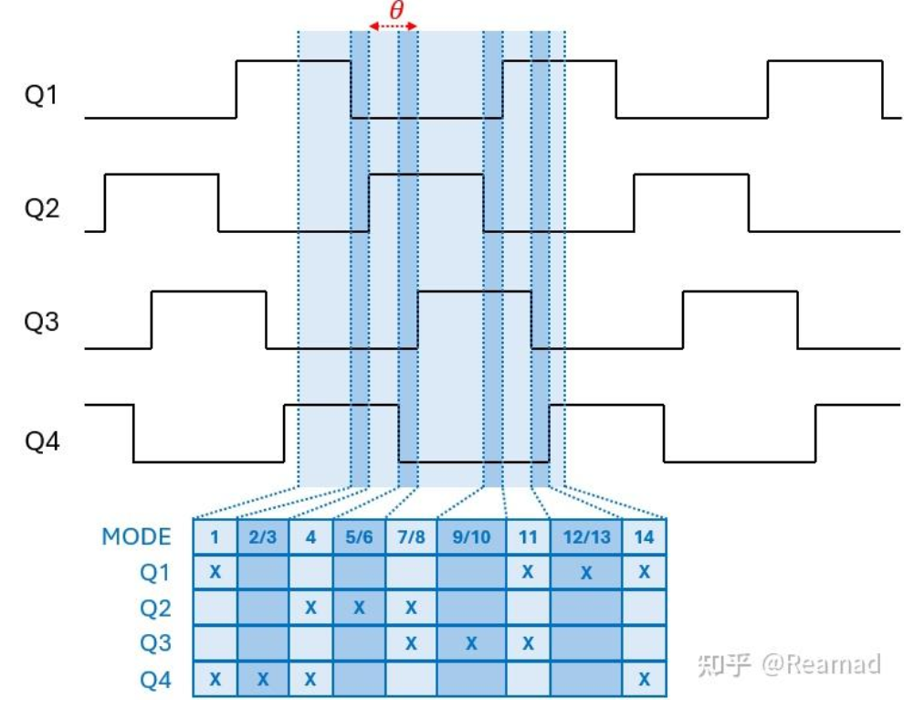

link
https://techweb.rohm.com/product/transistors-diodes/transistors/9769/
https://zhuanlan.zhihu.com/p/712760404

Mode1 Q1Q4导通 | 原边Q1Q4导通电流路径为Vin->Lr->Q4->GND 副边导通电流路径为D1->Lout->D4

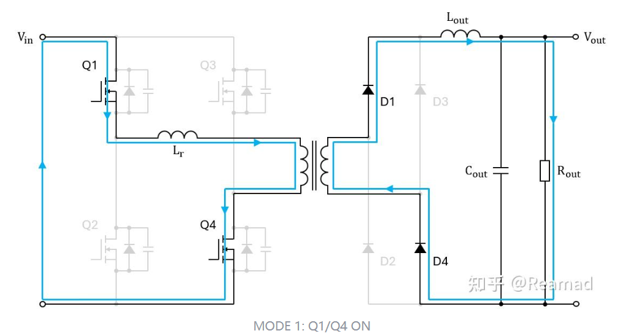

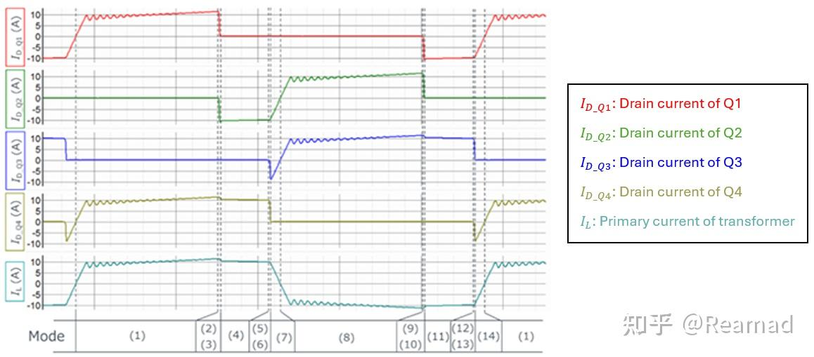

Mode2：仅Q4导通 电容电感谐振 | Q1关断，仅Q4导通，此时C1开始充电，充电电流路径为电源正→C1→→Q4→电源负。同时由于Q2漏极电位被拉低，C2开始放电，放电电流路径为C2→Lr→Q4→C2。由于C1和C2充放电的影响，Q1的Vds不会发生突变，即Q1关断过程中Vds近似为0V，故Q1关断软开关

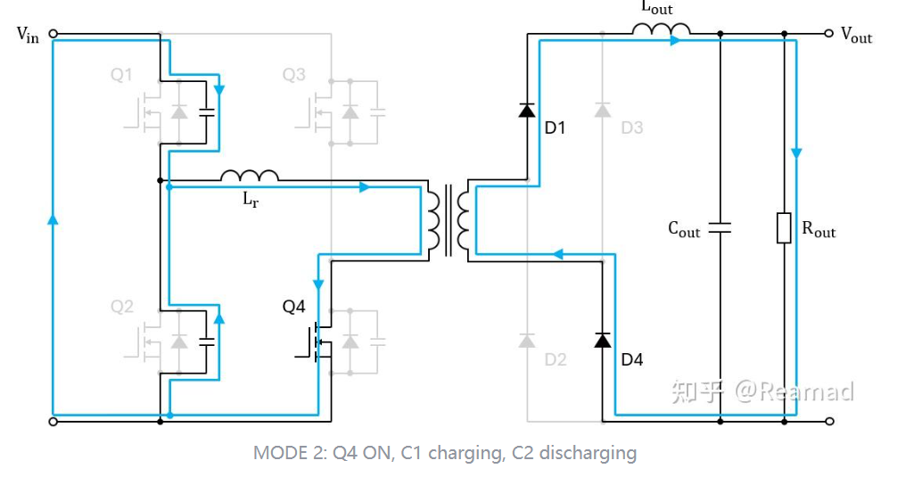

Mode3：仅Q4导通 电容电感谐振结束 | 仅Q4导通，电容电感谐振结束C1、C2充放电完成后，原边电流靠Lr续流，续流路径为Lr→Q4→Dq2 →Lr，此时无能量传输给副边，副边电流由Lout续流。由于Dq2导通，此时Q2的Vds被钳位至0V。
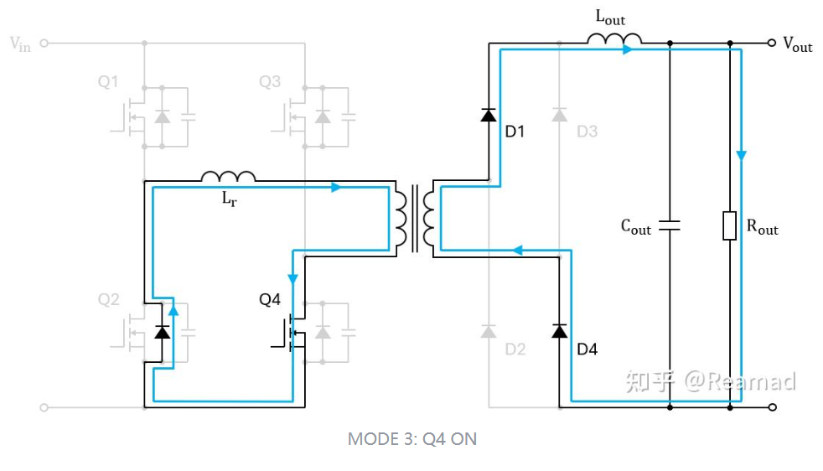

Mode4：Q2Q4导通 | MODE 4: Q2/Q4导通Q2导通时，由于其被寄生二极管钳位至0V，故Q2的导通为ZVS。此时续流路径为 Lr→Q4→Q2→Lr。原边电压依旧为0V，副边靠Lout续流。

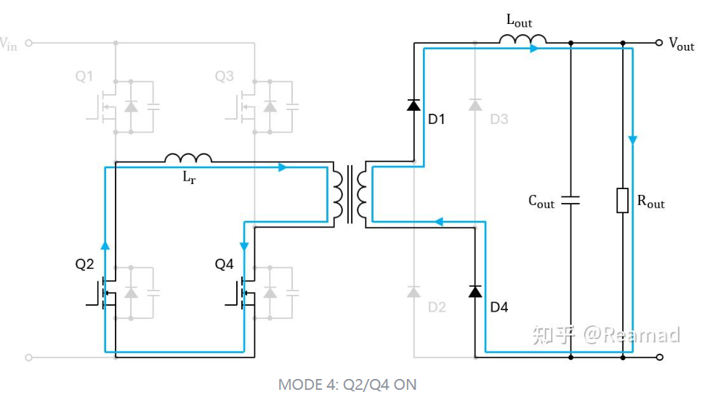

Mode5：仅Q2导通 电容电感谐振 | Q4关断，仅Q2导通，此时C4开始充电，充电电流路径为Lr→C4→Q2→Lr。同时由于Q3源极电位被拉高，C3开始放电，放电电流路径为C3→电源→Q2→Lr→C3。由于C4和C3充放电的影响，Q4的Vds不会发生突变，即Q4关断过程中Vds近似为0V，故Q4的关断为ZVS。

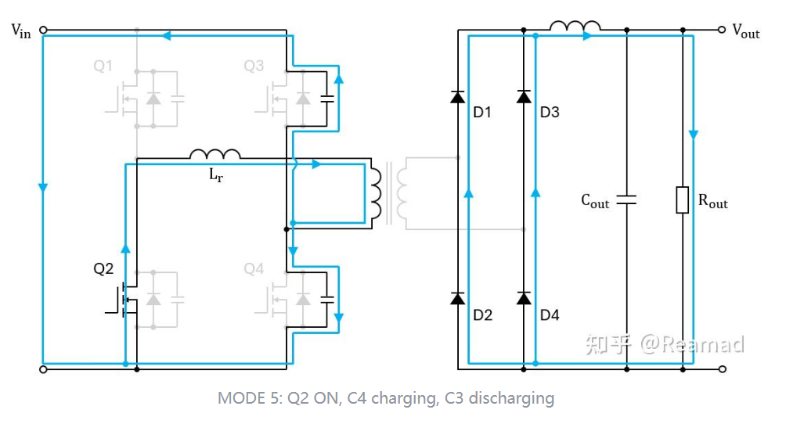

Mode6:仅Q2导通 电容电感谐振结束 | C4、C3充放电完成后，C4电压升至电源电压，原边电流继续靠Lr续流，续流路径为Lr→Dq3→电源→Q2→Lr 。由于Dq3导通，此时Q3的Vds被钳位为0

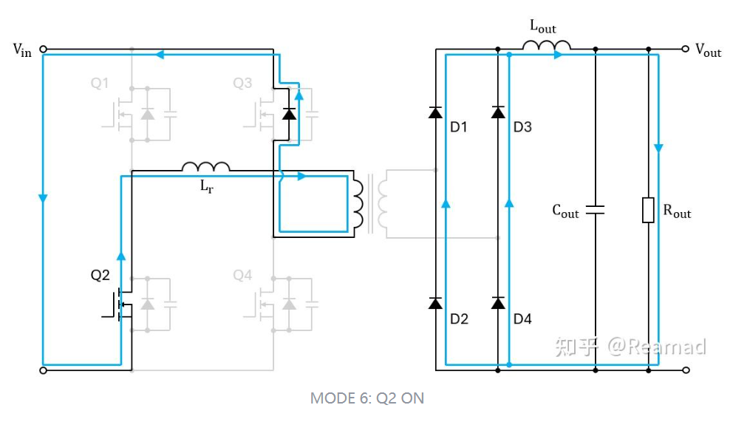

Mode7：Q2Q3导通 原边电流迅速衰减 | Q3导通时，由于其Vds被寄生二极管钳位至0V，故Q3的导通为ZVS。由于Q3的导通，电源电压Vin反向加在Lr两端，原边电流迅速减小至0A。

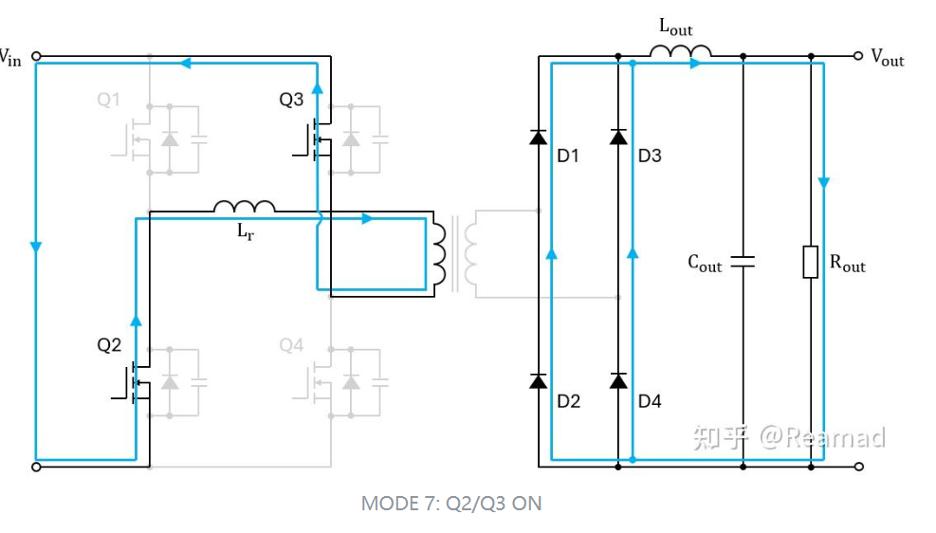

Mode8：Q2Q3导通 原边电流反向增加 | Q2、Q3导通，电流路径为电源正→Q3→Lr→Q2→电源负。此时C1和C4充电至电源电压 Vin，D1、D4电流降为0A，D2、D3和变压器副边构成回路，原边和副边电流分别流过Lr和Lout，电能开始在电感中储存。原边电流Ip线性增加，能量从电源通过变压器传递给负载。

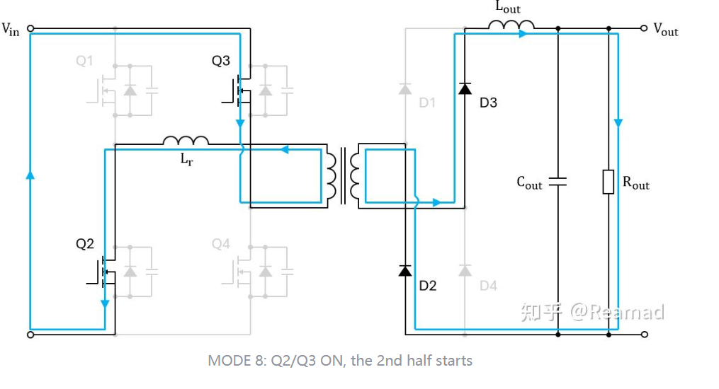

Mode9：仅Q4导通 | Q2关断，仅Q3导通，此时C2开始充电，充电电流路径为电源正→Q3→Lr→C2→电源负。同时由于Q1源极电位被拉高，C1开始放电，放电电流路径为C1→Q3→Lr→C1。由于C2和C1充放电的影响，Q2的Vds不会发生突变，即Q2关断过程中Vds 近似为0V，故Q2的关断为ZVS。
电容电感谐振

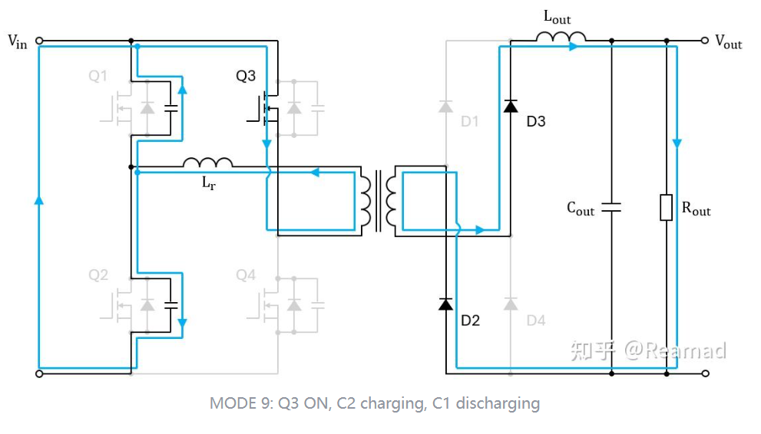

MODE 10: 仅Q3导通， 电容电感谐振结束 | C2、C1充放电完成后，原边电流靠续流，续流路径为Lr→Dq1→Q3→Lr，此时无能量传输给副边，副边电流由续流。由于Dq1导通，此时Q1的Vds被钳位至0V。

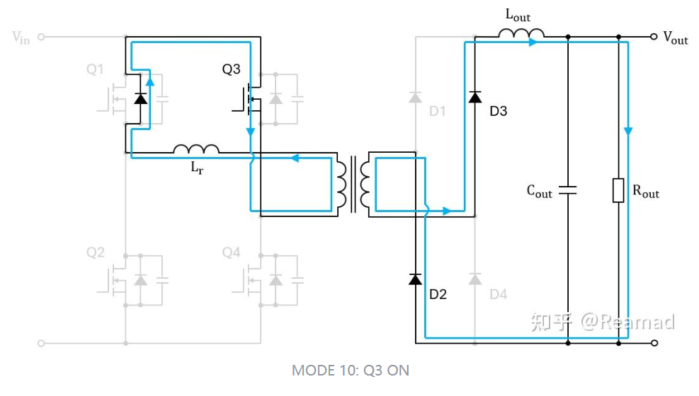

MODE 11: Q1/Q3导通 | Q1导通时，由于其Vds被寄生二极管钳位至0V，故Q1的导通为ZVS。此时续流路径为Lr→Q1→Q3→Lr。原边电压依旧为0V，副边靠Lout续流。

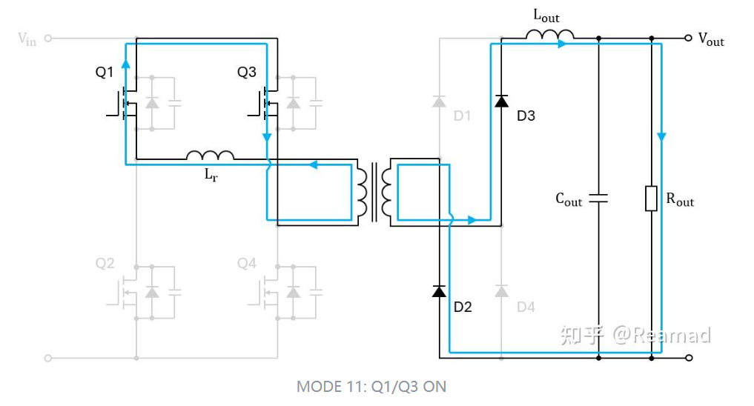

MODE 12: 仅Q1导通，电容电感谐振 | Q3关断，仅Q1导通，此时C3开始充电，充电电流路径为Lr→Q1→C3→Lr。同时由于Q4漏极电位被拉低，C4开始放电，放电电流路径为C4→Lr→Q1→电源→C4。由于C3和C4充放电的影响，Q3的Vds不会发生突变，即Q3关断过程中Vds近似为0V，故Q3的关断为ZVS。与MODE 5类似，此时Lr储存的能量用于支持电容电感的谐振，所以MODE 12开始时刻Lr内部必须存有足够的能量。变压器原边电压此时会从0V增加为Vc3，正向感应电动势导致副边D1、D4导通，此时变压器副边被短路。

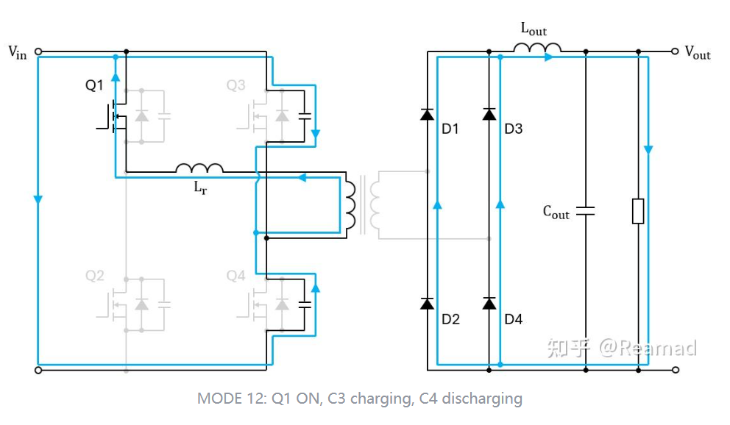

MODE 13: 仅Q1导通，电容电感谐振结束 | C3、C4充放电完成后，C3电压升至电源电压Vin，原边电流继续靠Lr续流，续流路径为Lr→Q1→电源→Qd4→Lr。由于Qd4 导通，此时Q4的Vds被钳位至0V

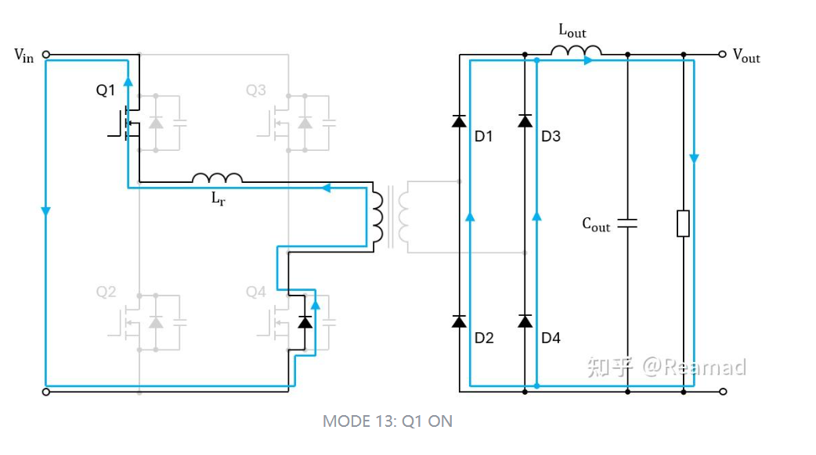

MODE 14: Q1/Q4导通，原边电流迅速衰减 | Q4导通时，由于其Vds被寄生二极管钳位至0V，故Q4的导通为ZVS。由于Q4的导通，电源电压Vin 正向加在Lr两端，原边电流迅速减小至0A。

